1. Catálogo Bancos
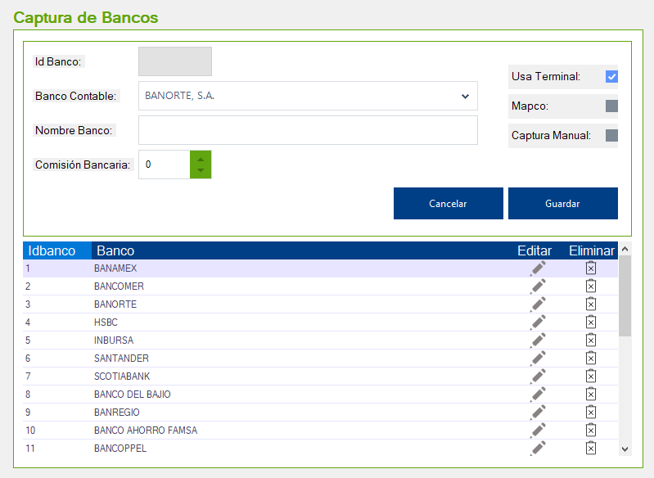
Funcionalidad | Tiempo Desarrollo (Hrs)
Diseño Catálogo Bancos y Funcionalidades básicas (Limpiar, etc) y Diseño BD | 4
Obtener Listado de Bancos Contables (ComboBox) | 2
Obtener Listado de Bancos (Consulta Principal) | 2
Acciones Guardar, Modificar y Eliminar | 3

2. Corte Voucher
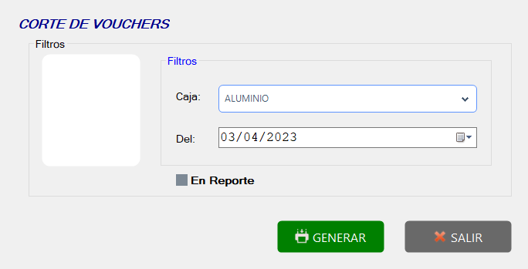
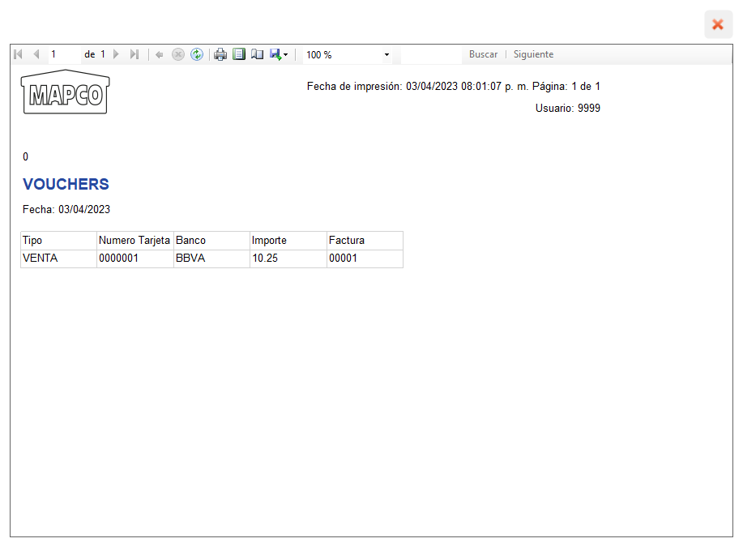
Funcionalidad | Tiempo Desarrollo (Hrs)
Diseño Catálogo Bancos y Funcionalidades básicas (Limpiar, etc) y Diseño BD | 3
Obtener Listado de Cajas (ComboBox) | 2
Diseño y Llamado de Reporte | 5

